手順書
操作手順書 |  |  |  |  | 作成日時：2019/10/08-16:30:54

 | １．操作環境

 |  |  | シナリオファイル名 | \\C1WD0471\Users\Administrator\Desktop\動作確認手順\シリアル製番出庫登録.winsnr

 | ２．操作手順

 |  | ２．１．シナリオ：シリアル製番出庫登録
 |  |  | ２．１．１．[製番出庫登録]ウィンドウ |  |  | 確認日 | 結果
 |  |  | 画面 | 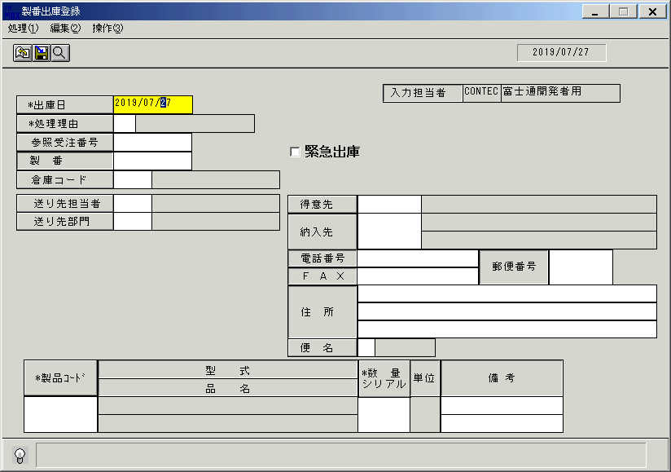
 |  |  | 操作内容 | 「製番出庫登録」ウィンドウを、表示します。更新前データを取得します。「データ更新結果」シートを参照。

 |  |  | ２．１．２．[製番出庫登録]ウィンドウ |  |  | 確認日 | 結果
 |  |  | 画面 | 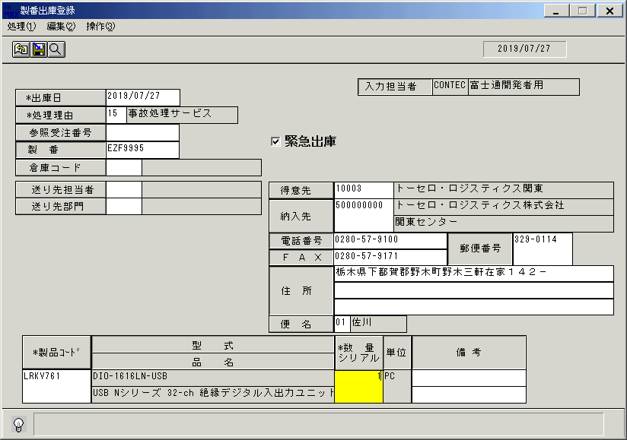
 |  |  | 操作内容 | 上記の通り入力し、「数量シリアル」をクリックします。

 |  |  | ２．１．３．[製番出庫登録]ウィンドウ |  |  | 確認日 | 結果
 |  |  | 画面 | 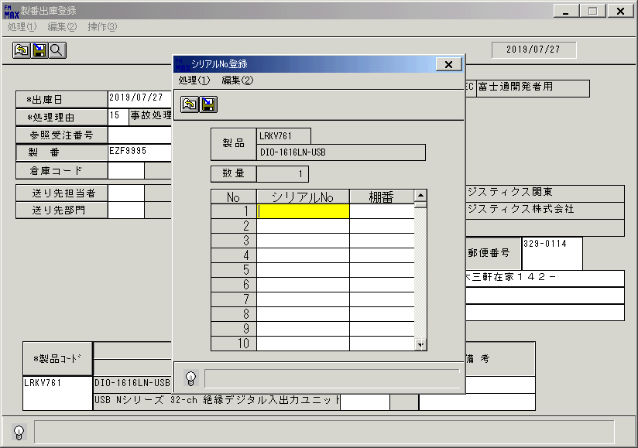
 |  |  | 操作内容 | [シリアル№登録]ウィンドウを、表示します。

 |  |  | ２．１．４．[シリアル№登録]ウィンドウ |  |  | 確認日 | 結果
 |  |  | 画面 | 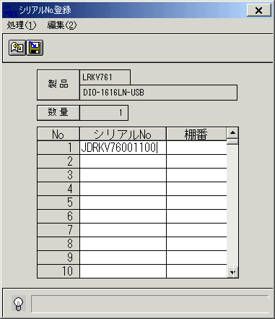
 |  |  | 操作内容 | 「ｼﾘｱﾙNo」を入力します。

 |  |  | ２．１．５．[シリアル№登録]ウィンドウ |  |  | 確認日 | 結果
 |  |  | 画面 | 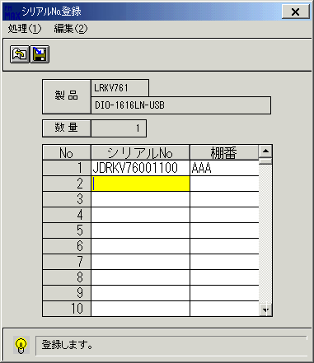
 |  |  | 操作内容 | 「棚番」を入力します。

 |  |  | ２．１．６．[シリアル№登録]ウィンドウ - [シリアル№登録]ウィンドウ |  |  | 確認日 | 結果
 |  |  | 画面 | 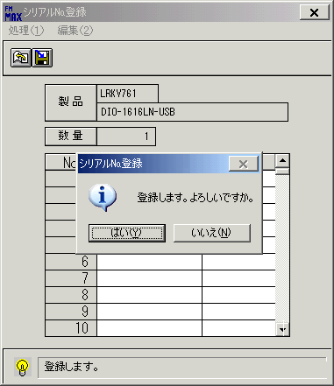
 |  |  | 操作内容 | 登録ボタンをクリックします。「はい」をクリックします。

 |  |  | ２．１．７．[製番出庫登録]ウィンドウ |  |  | 確認日 | 結果
 |  |  | 画面 | 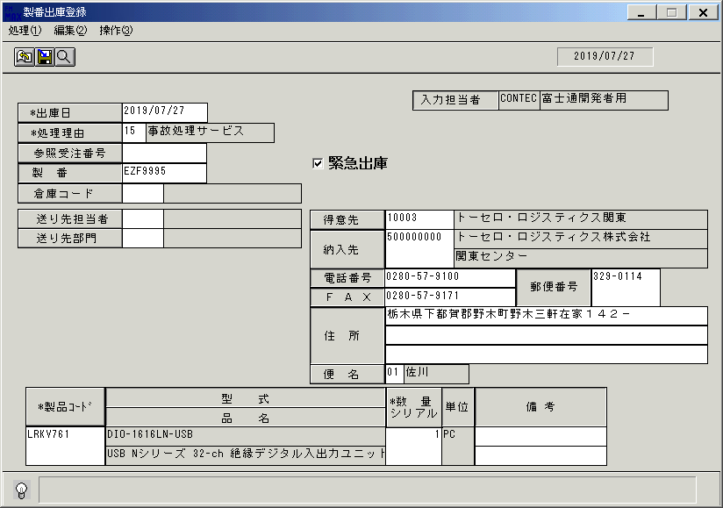
 |  |  | 操作内容 | 「製番出庫登録」ウィンドウに、戻ります。

 |  |  | ２．１．８．[製番出庫登録]ウィンドウ - [製番出庫登録 ]ウィンドウ |  |  | 確認日 | 結果
 |  |  | 画面 | 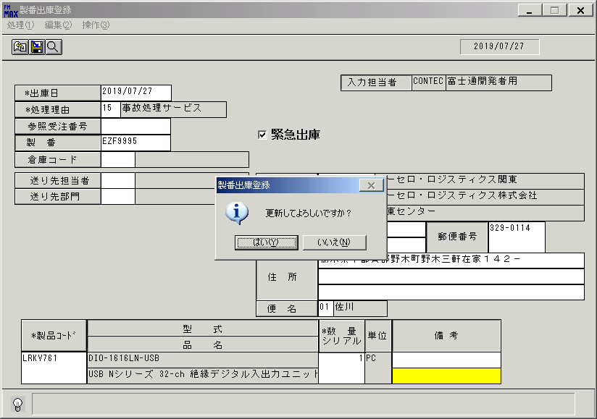
 |  |  | 操作内容 | 「備考」項目でTabまたはEnterキーを押します。「更新確認」のメッセージが表示されます。「はい」を押します。更新後データを取得します。「データ更新結果」シートを参照。

